Kosten melkveestallen
 |  | 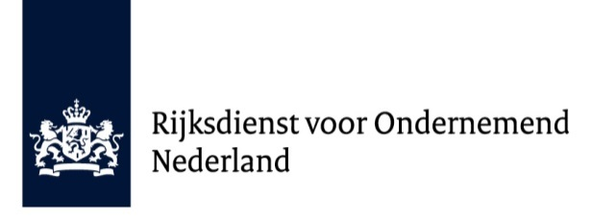
Rekenblad voor duurzame melkveestallen
te gebruiken voor meldingen A 2210 en F 2212 voor MIA\Vamil
In de onderstaande tabel kunt u berekenen welk bedrag u maximaal kunt melden

Diercategorie | Aantal punten boven | Maximaal bedrag | Aantal dierplaatsen aangegeven | Bedrag in € | Werkelijk geïnvesteerd
 | ambitieniveau MDV |  | op het stal(ontwerp)certificaat |  | bedrag per dierplaats in €
Melkvee | ≥ 0 punten extra | € 7.810 per dierplaats |  | € 0.00

 |  |  | Maximaal in aanmerking voor MIA\Vamil: | € 0.00 | € 0.00
opm. |  |  |  |  | Het invullen van bovenstaande
 |  |  |  |  | kolom is niet verplicht.
Reeds gemelde investeringen |  |  |  |  | Wij stellen het zeer op prijs
Omschrijving van de gemelde kosten |  |  | Meldnummer | Bedrag in € | wanneer u in deze kolom het
 |  |  | M...…… |  | daadwerkelijk geïnvesteerde
 |  |  | M...…… |  | bedrag per dierplaats
 |  |  | M...…… |  | voor deze melding invult.
 |  |  | M...…… |  | RVO.nl gebruikt deze gegevens
 |  |  | M...…… |  | voor monitoring
 |  |  | Resterende financiële mogelijkheid volgens forfaitair bedrag: | € 0.00

Onderbouwing van de gemaakte kosten voor melkveestallen
In de onderstaande tabellen vermeldt u de de kosten
Conform het meldingsformulier maken we onderscheid tussen aanschaffingskosten en voortbrengingskosten
De kosten voor besloten ruimten waarin dieren worden gehuisvest, een stalinrichting, klimaattechnische en voertechnische systemen, ammoniakreducerende systemen en een mestafvoer en- opslag komen in aanmerking

Aanschaffingskosten
Opdrachtdatum | Leverancier: | Betreft de levering van: | Toelichtingen: | Bedrag in €:

 |  |  | Totaal aanschaffingskosten: | € 0.00
Voortbrengingskosten
Datum | Door: | Betreft: | Toelichtingen: | bedrag in €:

 |  |  | Totaal voortbrengingskosten: | € 0.00

